Company A PLN
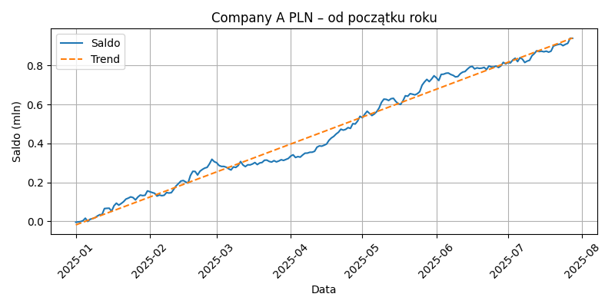
Data | SumaSaldoKoniec
2025-01-01 | -4419.9233238194
2025-01-02 | -2616.0706495089
2025-01-03 | -883.13401338
2025-01-04 | 3218.2600239766
2025-01-05 | 16340.905223066
2025-01-06 | -223.5240785536
2025-01-07 | 10901.5693653486
2025-01-08 | 14205.7851362124
2025-01-09 | 18461.2178812648
2025-01-10 | 27323.2899698472
2025-01-11 | 34094.6490775602
2025-01-12 | 34908.2754156664
2025-01-13 | 65835.8335778034
2025-01-14 | 66962.599525546
2025-01-15 | 67534.5572684074
2025-01-16 | 51853.968613501
2025-01-17 | 80086.2482559636
2025-01-18 | 93436.6959254191
2025-01-19 | 83254.6473302809
2025-01-20 | 91510.1997815943
2025-01-21 | 100931.1267888118
2025-01-22 | 114388.8190428905
2025-01-23 | 119333.0026756759
2025-01-24 | 125726.3221440638
2025-01-25 | 121928.766358176
2025-01-26 | 110131.701953816
2025-01-27 | 124964.1043955049
2025-01-28 | 135018.469968064
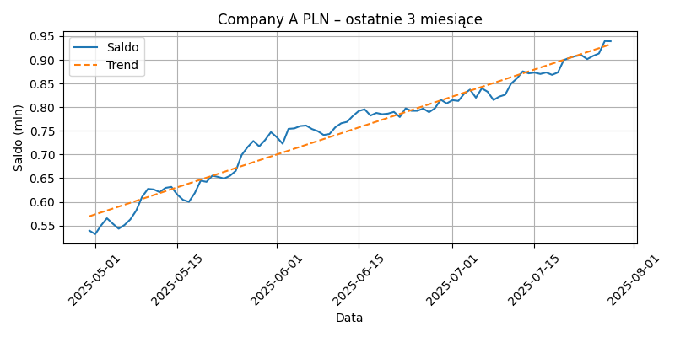
2025-01-29 | 132269.3866726154
2025-01-30 | 133841.4751693765
2025-01-31 | 156437.2512469794
2025-02-01 | 152068.6171456459
2025-02-02 | 147925.0336586604
2025-02-03 | 144171.4698878382
2025-02-04 | 129845.3153767844
2025-02-05 | 135382.6206435333
2025-02-06 | 131845.0352306505
2025-02-07 | 133980.4131849754
2025-02-08 | 147840.9839610034
2025-02-09 | 145428.368304773
2025-02-10 | 147239.4257493935
2025-02-11 | 164110.8523073798
2025-02-12 | 181943.170700767
2025-02-13 | 193803.7335213272
2025-02-14 | 206835.2402018285
2025-02-15 | 209689.7704699499
2025-02-16 | 202416.4664269941
2025-02-17 | 196691.277379119
2025-02-18 | 235076.5178865781
2025-02-19 | 256757.340584887
2025-02-20 | 255992.9116550537
2025-02-21 | 237953.3385264393
2025-02-22 | 257206.8666641233
2025-02-23 | 266479.3755040662
2025-02-24 | 273525.1845146771
2025-02-25 | 277145.7616883146
2025-02-26 | 295539.1400768152
2025-02-27 | 318649.9320154311
2025-02-28 | 306274.5207117376
2025-03-01 | 300855.9629084881
2025-03-02 | 286616.8622935223
2025-03-03 | 281977.7729658473
2025-03-04 | 282022.5955959028
2025-03-05 | 277849.8092189464
2025-03-06 | 269834.3672702769
2025-03-07 | 263666.3760238849
2025-03-08 | 279480.6747502742
2025-03-09 | 276638.4285990722
2025-03-10 | 286467.6873967768
2025-03-11 | 307143.8938478776
2025-03-12 | 289523.4864434748
2025-03-13 | 281024.9877279417
2025-03-14 | 290283.6542782674
2025-03-15 | 289751.9937067779
2025-03-16 | 294516.3710682834
2025-03-17 | 301904.6099365411
2025-03-18 | 291396.0939009312
2025-03-19 | 299676.3007342167
2025-03-20 | 302105.0840354341
2025-03-21 | 313702.2306720946
2025-03-22 | 314406.277751153
2025-03-23 | 307509.3921504351
2025-03-24 | 304404.8633180109
2025-03-25 | 311688.6262109173
2025-03-26 | 305235.7527014076
2025-03-27 | 309807.7885244395
2025-03-28 | 316371.4430712928
2025-03-29 | 312770.011889688
2025-03-30 | 317728.1652371236
2025-03-31 | 322869.0421032556
2025-04-01 | 335111.5825874225
2025-04-02 | 341643.9337530718
2025-04-03 | 327836.492205195
2025-04-04 | 332392.576434107
2025-04-05 | 329683.4552953362
2025-04-06 | 340761.4182021024
2025-04-07 | 349941.9021298499
2025-04-08 | 350359.2179608672
2025-04-09 | 354630.1415536214
2025-04-10 | 354955.8104510646
2025-04-11 | 359757.8670532709
2025-04-12 | 380720.81997199
2025-04-13 | 387257.3160089988
2025-04-14 | 385895.6446425056
2025-04-15 | 390929.6757000507
2025-04-16 | 396596.0371191076
2025-04-17 | 415695.9699129545
2025-04-18 | 427855.8768044824
2025-04-19 | 436017.4258903786
2025-04-20 | 448246.2194226369
2025-04-21 | 457546.8787852974
2025-04-22 | 473079.7308596707
2025-04-23 | 468193.6990334244
2025-04-24 | 471957.3836196773
2025-04-25 | 481221.9675134324
2025-04-26 | 477162.5361801045
2025-04-27 | 501443.7645940877
2025-04-28 | 499500.2740940472
2025-04-29 | 514553.4965664567
2025-04-30 | 539230.903321578
2025-05-01 | 531792.1788402247
2025-05-02 | 550019.8243285425
2025-05-03 | 565210.1260188129
2025-05-04 | 553710.491389759
2025-05-05 | 543109.7787686598
2025-05-06 | 551003.4576749605
2025-05-07 | 562877.5412732321
2025-05-08 | 581479.0735301845
2025-05-09 | 610438.8172266085
2025-05-10 | 627230.2180691505
2025-05-11 | 626086.7856400355
2025-05-12 | 620395.4252443868
2025-05-13 | 629372.8974236298
2025-05-14 | 631477.5296091236
2025-05-15 | 615350.1716652011
2025-05-16 | 604008.1660711818
2025-05-17 | 599971.9264166724
2025-05-18 | 618551.5577748958
2025-05-19 | 644592.817853733
2025-05-20 | 642183.8193954577
2025-05-21 | 655309.1847153747
2025-05-22 | 652524.8807105639
2025-05-23 | 649055.6078650963
2025-05-24 | 654981.1628062828
2025-05-25 | 665388.0060092296
2025-05-26 | 698843.8710415777
2025-05-27 | 715333.6949128899
2025-05-28 | 728538.004438448
2025-05-29 | 717155.6669337613
2025-05-30 | 730500.6126615981
2025-05-31 | 747269.7018600598
2025-06-01 | 736643.5147928927
2025-06-02 | 722714.9813499344
2025-06-03 | 754207.774026394
2025-06-04 | 755186.8503150423
2025-06-05 | 760084.7317335785
2025-06-06 | 761262.4056765576
2025-06-07 | 753885.3684595785
2025-06-08 | 749334.8439719033
2025-06-09 | 741243.9656820925
2025-06-10 | 743333.9981594922
2025-06-11 | 757615.8173499497
2025-06-12 | 766015.5023786982
2025-06-13 | 769034.7979706959
2025-06-14 | 781516.3887744416
2025-06-15 | 791936.7805113563
2025-06-16 | 795564.1126992306
2025-06-17 | 782309.3943882623
2025-06-18 | 787852.6728720816
2025-06-19 | 785110.2722001185
2025-06-20 | 786400.136646923
2025-06-21 | 790087.3830939087
2025-06-22 | 779187.0514519056
2025-06-23 | 797490.2840142646
2025-06-24 | 792328.9231984654
2025-06-25 | 792313.3610830598
2025-06-26 | 797150.3650737623
2025-06-27 | 789455.5096727469
2025-06-28 | 797701.7097604063
2025-06-29 | 815934.1097002293
2025-06-30 | 807952.4359781035
2025-07-01 | 814794.7834521369
2025-07-02 | 813258.1719616648
2025-07-03 | 828488.2549172087
2025-07-04 | 837227.0070858608
2025-07-05 | 819976.172165704
2025-07-06 | 839760.0632292831
2025-07-07 | 832588.6305044657
2025-07-08 | 815193.4726269187
2025-07-09 | 822406.1950954818
2025-07-10 | 826385.5317361301
2025-07-11 | 849711.3155032906
2025-07-12 | 860882.1358772619
2025-07-13 | 875781.6847236141
2025-07-14 | 871501.4561612351
2025-07-15 | 873101.793958396
2025-07-16 | 870205.1620554919
2025-07-17 | 873393.228056071
2025-07-18 | 868338.82365116
2025-07-19 | 873460.9591376174
2025-07-20 | 899572.3021390936
2025-07-21 | 904309.1670108968
2025-07-22 | 908018.5654744398
2025-07-23 | 909979.0523331398
2025-07-24 | 901584.5431124248
2025-07-25 | 908315.1588144873
2025-07-26 | 913489.5487562598
2025-07-27 | 939688.0206478391
2025-07-28 | 939267.5941352717

Company A EUR
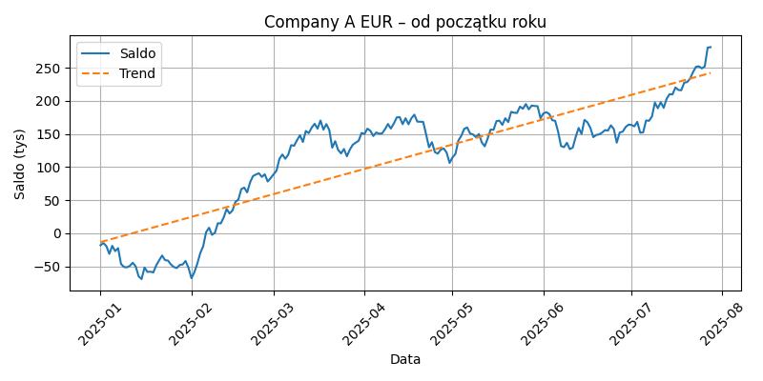
Data | SumaSaldoKoniec
2025-01-01 | -17,951.51 €
2025-01-02 | -14,540.70 €
2025-01-03 | -19,190.11 €
2025-01-04 | -31,069.40 €
2025-01-05 | -18,809.08 €
2025-01-06 | -26,876.72 €
2025-01-07 | -22,371.46 €
2025-01-08 | -46,376.32 €
2025-01-09 | -50,739.32 €
2025-01-10 | -51,286.53 €
2025-01-11 | -49,061.38 €
2025-01-12 | -44,362.79 €
2025-01-13 | -49,932.58 €
2025-01-14 | -64,880.01 €
2025-01-15 | -69,008.97 €
2025-01-16 | -51,589.22 €
2025-01-17 | -58,213.37 €
2025-01-18 | -57,896.86 €
2025-01-19 | -58,958.84 €
2025-01-20 | -48,260.89 €
2025-01-21 | -40,623.35 €
2025-01-22 | -33,504.16 €
2025-01-23 | -40,406.97 €
2025-01-24 | -41,059.53 €
2025-01-25 | -46,949.68 €
2025-01-26 | -50,816.08 €
2025-01-27 | -52,331.55 €
2025-01-28 | -47,683.17 €
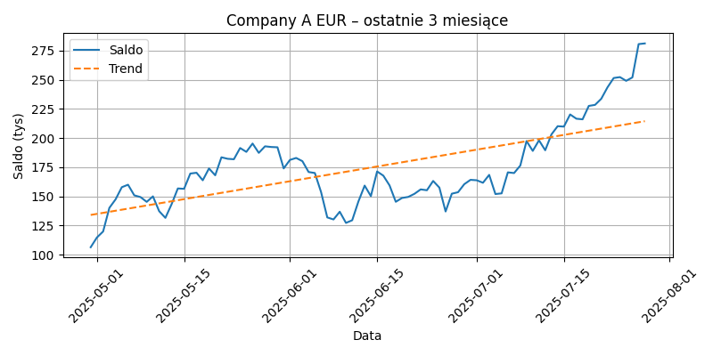
2025-01-29 | -46,997.19 €
2025-01-30 | -41,679.17 €
2025-01-31 | -52,105.53 €
2025-02-01 | -67,725.27 €
2025-02-02 | -58,754.59 €
2025-02-03 | -45,732.89 €
2025-02-04 | -29,988.04 €
2025-02-05 | -19,498.76 €
2025-02-06 | 1,750.11 €
2025-02-07 | 8,527.67 €
2025-02-08 | -2,248.24 €
2025-02-09 | 879.43 €
2025-02-10 | 15,258.30 €
2025-02-11 | 15,029.52 €
2025-02-12 | 24,055.16 €
2025-02-13 | 36,744.05 €
2025-02-14 | 29,987.75 €
2025-02-15 | 34,673.07 €
2025-02-16 | 47,585.57 €
2025-02-17 | 51,055.76 €
2025-02-18 | 66,821.93 €
2025-02-19 | 69,088.48 €
2025-02-20 | 61,845.26 €
2025-02-21 | 77,142.47 €
2025-02-22 | 86,543.14 €
2025-02-23 | 88,875.30 €
2025-02-24 | 90,719.25 €
2025-02-25 | 85,282.28 €
2025-02-26 | 89,115.57 €
2025-02-27 | 78,265.90 €
2025-02-28 | 83,481.57 €
2025-03-01 | 89,044.59 €
2025-03-02 | 94,636.78 €
2025-03-03 | 112,605.83 €
2025-03-04 | 119,082.83 €
2025-03-05 | 112,623.85 €
2025-03-06 | 118,701.21 €
2025-03-07 | 133,105.96 €
2025-03-08 | 132,300.40 €
2025-03-09 | 140,618.59 €
2025-03-10 | 148,178.70 €
2025-03-11 | 137,925.50 €
2025-03-12 | 154,539.14 €
2025-03-13 | 151,338.81 €
2025-03-14 | 159,661.24 €
2025-03-15 | 165,407.09 €
2025-03-16 | 158,036.65 €
2025-03-17 | 170,419.34 €
2025-03-18 | 156,530.67 €
2025-03-19 | 164,963.43 €
2025-03-20 | 155,932.07 €
2025-03-21 | 129,344.15 €
2025-03-22 | 139,041.73 €
2025-03-23 | 126,032.35 €
2025-03-24 | 120,676.56 €
2025-03-25 | 127,418.22 €
2025-03-26 | 116,331.86 €
2025-03-27 | 126,449.79 €
2025-03-28 | 133,708.28 €
2025-03-29 | 136,982.22 €
2025-03-30 | 139,742.57 €
2025-03-31 | 151,639.32 €
2025-04-01 | 150,073.96 €
2025-04-02 | 158,063.69 €
2025-04-03 | 154,836.01 €
2025-04-04 | 146,976.06 €
2025-04-05 | 152,239.51 €
2025-04-06 | 150,500.86 €
2025-04-07 | 150,835.31 €
2025-04-08 | 157,324.10 €
2025-04-09 | 165,110.30 €
2025-04-10 | 158,241.60 €
2025-04-11 | 165,804.78 €
2025-04-12 | 175,010.08 €
2025-04-13 | 175,488.80 €
2025-04-14 | 164,819.21 €
2025-04-15 | 173,756.52 €
2025-04-16 | 164,706.99 €
2025-04-17 | 173,835.67 €
2025-04-18 | 179,193.91 €
2025-04-19 | 168,641.48 €
2025-04-20 | 168,492.87 €
2025-04-21 | 168,327.02 €
2025-04-22 | 149,490.16 €
2025-04-23 | 129,822.55 €
2025-04-24 | 137,645.94 €
2025-04-25 | 122,574.06 €
2025-04-26 | 120,364.11 €
2025-04-27 | 126,507.39 €
2025-04-28 | 128,148.47 €
2025-04-29 | 121,957.66 €
2025-04-30 | 106,265.84 €
2025-05-01 | 114,638.55 €
2025-05-02 | 119,804.32 €
2025-05-03 | 140,031.90 €
2025-05-04 | 147,345.50 €
2025-05-05 | 157,761.48 €
2025-05-06 | 159,902.20 €
2025-05-07 | 150,806.92 €
2025-05-08 | 149,305.06 €
2025-05-09 | 145,185.64 €
2025-05-10 | 149,899.51 €
2025-05-11 | 137,190.07 €
2025-05-12 | 131,462.64 €
2025-05-13 | 143,237.25 €
2025-05-14 | 156,697.17 €
2025-05-15 | 156,367.03 €
2025-05-16 | 169,472.76 €
2025-05-17 | 170,160.80 €
2025-05-18 | 163,699.85 €
2025-05-19 | 173,847.96 €
2025-05-20 | 167,975.35 €
2025-05-21 | 183,431.51 €
2025-05-22 | 182,130.43 €
2025-05-23 | 181,749.82 €
2025-05-24 | 191,380.33 €
2025-05-25 | 188,072.04 €
2025-05-26 | 195,223.41 €
2025-05-27 | 187,213.27 €
2025-05-28 | 192,844.86 €
2025-05-29 | 192,250.89 €
2025-05-30 | 192,006.54 €
2025-05-31 | 173,872.14 €
2025-06-01 | 181,161.51 €
2025-06-02 | 182,865.48 €
2025-06-03 | 180,109.47 €
2025-06-04 | 170,793.33 €
2025-06-05 | 169,940.55 €
2025-06-06 | 153,622.81 €
2025-06-07 | 131,839.34 €
2025-06-08 | 130,106.01 €
2025-06-09 | 136,725.00 €
2025-06-10 | 127,150.60 €
2025-06-11 | 129,405.01 €
2025-06-12 | 145,538.83 €
2025-06-13 | 159,159.44 €
2025-06-14 | 150,110.10 €
2025-06-15 | 171,283.33 €
2025-06-16 | 167,675.31 €
2025-06-17 | 159,298.80 €
2025-06-18 | 145,247.82 €
2025-06-19 | 148,533.15 €
2025-06-20 | 149,427.29 €
2025-06-21 | 152,102.11 €
2025-06-22 | 155,887.39 €
2025-06-23 | 155,161.64 €
2025-06-24 | 163,135.87 €
2025-06-25 | 157,440.57 €
2025-06-26 | 136,932.08 €
2025-06-27 | 152,195.04 €
2025-06-28 | 153,470.18 €
2025-06-29 | 160,355.88 €
2025-06-30 | 164,082.90 €
2025-07-01 | 163,714.81 €
2025-07-02 | 161,570.74 €
2025-07-03 | 168,338.60 €
2025-07-04 | 151,898.54 €
2025-07-05 | 152,480.54 €
2025-07-06 | 170,510.59 €
2025-07-07 | 169,906.91 €
2025-07-08 | 176,363.40 €
2025-07-09 | 197,360.19 €
2025-07-10 | 188,909.30 €
2025-07-11 | 197,983.15 €
2025-07-12 | 189,453.96 €
2025-07-13 | 203,031.81 €
2025-07-14 | 210,107.59 €
2025-07-15 | 209,742.00 €
2025-07-16 | 220,176.11 €
2025-07-17 | 216,525.30 €
2025-07-18 | 215,993.85 €
2025-07-19 | 227,498.86 €
2025-07-20 | 228,376.96 €
2025-07-21 | 233,612.26 €
2025-07-22 | 243,403.46 €
2025-07-23 | 251,431.48 €
2025-07-24 | 252,203.46 €
2025-07-25 | 249,014.74 €
2025-07-26 | 251,944.00 €
2025-07-27 | 280,513.24 €
2025-07-28 | 281,096.06 €

Company B PLN
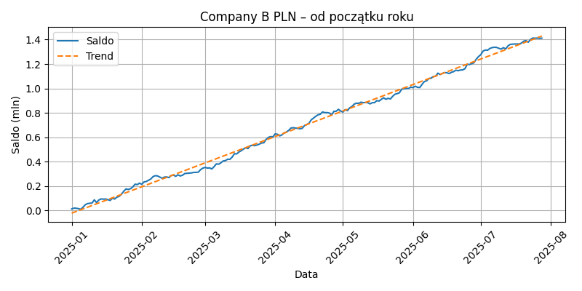
Data | SumaSaldoKoniec
2025-01-01 | 12629.1258643757
2025-01-02 | 19449.3644232787
2025-01-03 | 18355.7084854158
2025-01-04 | 14853.5790103135
2025-01-05 | 9657.0533695558
2025-01-06 | 27032.757857481
2025-01-07 | 47157.5551670612
2025-01-08 | 56155.7322239729
2025-01-09 | 59080.6245522132
2025-01-10 | 61285.0339461353
2025-01-11 | 87040.0699305907
2025-01-12 | 64813.9963565966
2025-01-13 | 85827.2867481696
2025-01-14 | 94717.3610613367
2025-01-15 | 93021.4809533601
2025-01-16 | 93966.1820365098
2025-01-17 | 88474.2639198219
2025-01-18 | 82027.9193821938
2025-01-19 | 100488.7383006521
2025-01-20 | 93964.5172464644
2025-01-21 | 109145.9929821978
2025-01-22 | 115886.7405401737
2025-01-23 | 133269.5872086478
2025-01-24 | 157191.3049249784
2025-01-25 | 176055.8014949301
2025-01-26 | 172440.9492569348
2025-01-27 | 178341.0950182818
2025-01-28 | 192178.8496272141
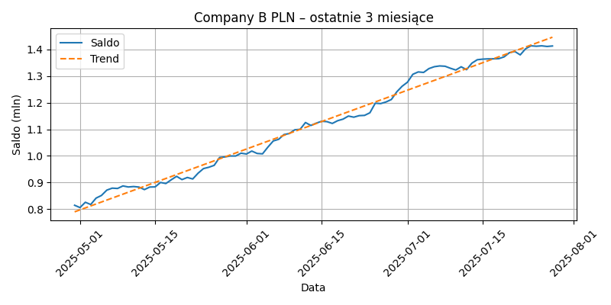
2025-01-29 | 215453.6765964181
2025-01-30 | 212026.643391903
2025-01-31 | 223860.6345470661
2025-02-01 | 214201.7704663163
2025-02-02 | 233821.9749114274
2025-02-03 | 237554.3972008335
2025-02-04 | 247911.2864328171
2025-02-05 | 258071.0731369416
2025-02-06 | 277860.8403320971
2025-02-07 | 285275.9729325502
2025-02-08 | 282807.1786188096
2025-02-09 | 273475.8673841374
2025-02-10 | 264061.4563666062
2025-02-11 | 273840.5414313795
2025-02-12 | 274858.7931302961
2025-02-13 | 269669.9516403886
2025-02-14 | 285925.8054642825
2025-02-15 | 290486.947293917
2025-02-16 | 279737.6909524651
2025-02-17 | 292324.2122405868
2025-02-18 | 282922.5546899022
2025-02-19 | 288605.1535611224
2025-02-20 | 302567.3395762556
2025-02-21 | 304674.8711400769
2025-02-22 | 306429.7320091023
2025-02-23 | 307769.5614121971
2025-02-24 | 311977.5938882722
2025-02-25 | 312364.6721900121
2025-02-26 | 313824.2376485352
2025-02-27 | 334501.8785806978
2025-02-28 | 346829.3701029951
2025-03-01 | 353037.0406615315
2025-03-02 | 347573.8450044258
2025-03-03 | 349119.2385747243
2025-03-04 | 340260.8412672041
2025-03-05 | 359182.4072346929
2025-03-06 | 381843.9284202575
2025-03-07 | 379101.9484201975
2025-03-08 | 390526.1076862251
2025-03-09 | 405850.2498534368
2025-03-10 | 408629.664383319
2025-03-11 | 420004.3751723148
2025-03-12 | 419277.1414508066
2025-03-13 | 437689.1128337463
2025-03-14 | 465237.9392341585
2025-03-15 | 463249.6219918904
2025-03-16 | 479365.7309466056
2025-03-17 | 489979.5415336056
2025-03-18 | 503239.2058678698
2025-03-19 | 513196.4521590978
2025-03-20 | 507369.8621554422
2025-03-21 | 529943.2615205292
2025-03-22 | 534046.1685907645
2025-03-23 | 531349.8518694779
2025-03-24 | 536600.15171457
2025-03-25 | 543191.5618632317
2025-03-26 | 553190.9185379661
2025-03-27 | 554465.4221585627
2025-03-28 | 582124.5164205544
2025-03-29 | 598769.2842928553
2025-03-30 | 605415.7370277441
2025-03-31 | 603149.6535534819
2025-04-01 | 627457.6597854753
2025-04-02 | 624916.5068017048
2025-04-03 | 611244.8539047058
2025-04-04 | 619355.0166940719
2025-04-05 | 634552.7851828344
2025-04-06 | 643260.5090794407
2025-04-07 | 656297.4652001089
2025-04-08 | 675498.6170182535
2025-04-09 | 678237.1998784895
2025-04-10 | 674952.7935190718
2025-04-11 | 673939.9513016725
2025-04-12 | 669080.5652489564
2025-04-13 | 673488.4175855406
2025-04-14 | 695882.7215118569
2025-04-15 | 703907.1237148532
2025-04-16 | 715425.1060432439
2025-04-17 | 743102.3243033168
2025-04-18 | 757318.6197185357
2025-04-19 | 771873.3702717336
2025-04-20 | 784030.6280597406
2025-04-21 | 789097.4992540996
2025-04-22 | 807215.7535410852
2025-04-23 | 801755.232493351
2025-04-24 | 801942.056689822
2025-04-25 | 798785.5896510847
2025-04-26 | 782052.0971668101
2025-04-27 | 812381.9880853128
2025-04-28 | 813094.6098483771
2025-04-29 | 828935.6341301786
2025-04-30 | 814987.1917276727
2025-05-01 | 806369.0320041216
2025-05-02 | 826287.6387145497
2025-05-03 | 817813.2136707084
2025-05-04 | 841874.8178468824
2025-05-05 | 851764.0418607617
2025-05-06 | 871759.1202654224
2025-05-07 | 879188.0359291835
2025-05-08 | 877985.8767628276
2025-05-09 | 887482.6139941909
2025-05-10 | 883576.3923574024
2025-05-11 | 885204.323740162
2025-05-12 | 883176.6196611756
2025-05-13 | 873704.987555936
2025-05-14 | 883298.0774722698
2025-05-15 | 883887.2905277851
2025-05-16 | 900502.8545031366
2025-05-17 | 896555.4849522865
2025-05-18 | 910550.1269492791
2025-05-19 | 923456.3896999151
2025-05-20 | 911213.4964897959
2025-05-21 | 919211.3859928515
2025-05-22 | 913557.0557084093
2025-05-23 | 935313.5357515136
2025-05-24 | 952461.4691131733
2025-05-25 | 957539.7756570703
2025-05-26 | 964726.925245408
2025-05-27 | 994063.8353536278
2025-05-28 | 996260.691783309
2025-05-29 | 999805.6990558818
2025-05-30 | 999711.7135510558
2025-05-31 | 1010267.554305158
2025-06-01 | 1007137.796085233
2025-06-02 | 1018281.821622925
2025-06-03 | 1009188.179966124
2025-06-04 | 1007767.02113918
2025-06-05 | 1033048.563150066
2025-06-06 | 1056127.524020792
2025-06-07 | 1062198.11867335
2025-06-08 | 1080242.502037729
2025-06-09 | 1083994.175905435
2025-06-10 | 1097905.399837423
2025-06-11 | 1099681.073038757
2025-06-12 | 1125289.613836638
2025-06-13 | 1114130.035139206
2025-06-14 | 1122887.099379261
2025-06-15 | 1129843.642436615
2025-06-16 | 1128545.421247846
2025-06-17 | 1121803.320120333
2025-06-18 | 1132122.238420625
2025-06-19 | 1137983.22242477
2025-06-20 | 1149492.872999662
2025-06-21 | 1145257.968568732
2025-06-22 | 1151050.299772842
2025-06-23 | 1151945.384428821
2025-06-24 | 1161779.142354734
2025-06-25 | 1197770.9077127
2025-06-26 | 1196248.735924429
2025-06-27 | 1202305.418161612
2025-06-28 | 1211551.305186769
2025-06-29 | 1240150.83198036
2025-06-30 | 1261226.194714923
2025-07-01 | 1276481.224531184
2025-07-02 | 1306130.139512732
2025-07-03 | 1314927.497380326
2025-07-04 | 1313048.288292343
2025-07-05 | 1327531.003200235
2025-07-06 | 1334545.20395356
2025-07-07 | 1337447.668154215
2025-07-08 | 1336271.471247941
2025-07-09 | 1328685.444112358
2025-07-10 | 1322121.559688981
2025-07-11 | 1334191.738109013
2025-07-12 | 1323391.387901253
2025-07-13 | 1347874.550725039
2025-07-14 | 1360680.837252253
2025-07-15 | 1362892.954128345
2025-07-16 | 1363853.924557815
2025-07-17 | 1364078.073661642
2025-07-18 | 1364656.15412148
2025-07-19 | 1371401.065633647
2025-07-20 | 1387275.944269985
2025-07-21 | 1391538.883963097
2025-07-22 | 1378792.466555782
2025-07-23 | 1401767.485254764
2025-07-24 | 1412897.677787008
2025-07-25 | 1411301.848705413
2025-07-26 | 1412784.585717811
2025-07-27 | 1410453.759244936
2025-07-28 | 1412208.455313947

Company B EUR
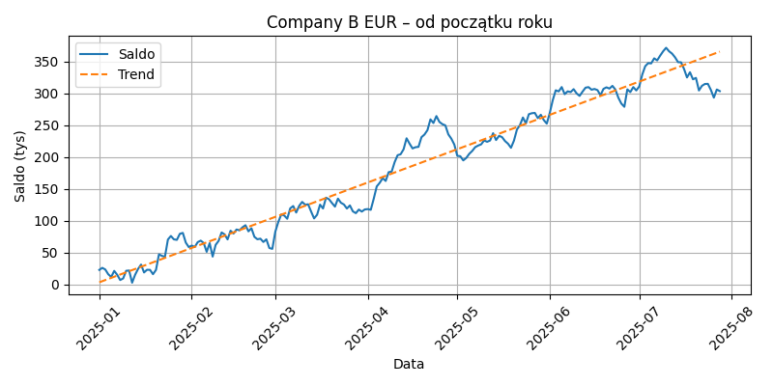
Data | SumaSaldoKoniec
2025-01-01 | 22,841.37 €
2025-01-02 | 26,058.13 €
2025-01-03 | 23,503.62 €
2025-01-04 | 16,047.04 €
2025-01-05 | 11,775.69 €
2025-01-06 | 21,298.51 €
2025-01-07 | 15,164.77 €
2025-01-08 | 6,919.73 €
2025-01-09 | 9,379.26 €
2025-01-10 | 21,404.53 €
2025-01-11 | 21,908.86 €
2025-01-12 | 2,665.94 €
2025-01-13 | 15,103.03 €
2025-01-14 | 24,400.00 €
2025-01-15 | 31,196.27 €
2025-01-16 | 18,796.45 €
2025-01-17 | 23,040.23 €
2025-01-18 | 22,905.56 €
2025-01-19 | 16,126.59 €
2025-01-20 | 22,767.46 €
2025-01-21 | 47,294.15 €
2025-01-22 | 44,907.27 €
2025-01-23 | 43,419.48 €
2025-01-24 | 70,544.30 €
2025-01-25 | 76,159.75 €
2025-01-26 | 70,827.91 €
2025-01-27 | 70,039.35 €
2025-01-28 | 79,566.07 €
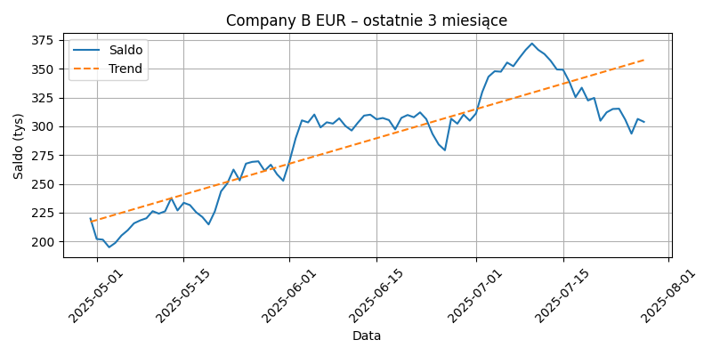
2025-01-29 | 80,977.39 €
2025-01-30 | 65,718.77 €
2025-01-31 | 58,699.96 €
2025-02-01 | 61,070.51 €
2025-02-02 | 58,965.63 €
2025-02-03 | 66,524.88 €
2025-02-04 | 68,831.03 €
2025-02-05 | 65,158.04 €
2025-02-06 | 51,216.63 €
2025-02-07 | 64,926.03 €
2025-02-08 | 43,727.96 €
2025-02-09 | 62,197.17 €
2025-02-10 | 68,468.25 €
2025-02-11 | 81,700.46 €
2025-02-12 | 78,577.11 €
2025-02-13 | 70,762.34 €
2025-02-14 | 84,430.48 €
2025-02-15 | 79,976.76 €
2025-02-16 | 86,331.09 €
2025-02-17 | 85,100.40 €
2025-02-18 | 89,766.06 €
2025-02-19 | 93,073.44 €
2025-02-20 | 83,439.47 €
2025-02-21 | 88,293.85 €
2025-02-22 | 74,755.50 €
2025-02-23 | 70,968.26 €
2025-02-24 | 71,916.45 €
2025-02-25 | 66,708.89 €
2025-02-26 | 70,884.50 €
2025-02-27 | 57,231.16 €
2025-02-28 | 55,882.39 €
2025-03-01 | 82,846.88 €
2025-03-02 | 98,063.34 €
2025-03-03 | 110,056.93 €
2025-03-04 | 108,299.66 €
2025-03-05 | 103,210.52 €
2025-03-06 | 119,547.96 €
2025-03-07 | 123,242.42 €
2025-03-08 | 112,989.24 €
2025-03-09 | 123,442.62 €
2025-03-10 | 129,692.84 €
2025-03-11 | 125,251.19 €
2025-03-12 | 125,975.97 €
2025-03-13 | 114,580.66 €
2025-03-14 | 103,735.80 €
2025-03-15 | 109,456.47 €
2025-03-16 | 125,415.18 €
2025-03-17 | 119,353.21 €
2025-03-18 | 136,329.67 €
2025-03-19 | 133,912.26 €
2025-03-20 | 127,918.08 €
2025-03-21 | 122,277.95 €
2025-03-22 | 134,865.58 €
2025-03-23 | 128,332.33 €
2025-03-24 | 125,645.99 €
2025-03-25 | 119,262.08 €
2025-03-26 | 124,165.15 €
2025-03-27 | 114,829.43 €
2025-03-28 | 112,022.15 €
2025-03-29 | 117,666.98 €
2025-03-30 | 114,489.40 €
2025-03-31 | 117,853.75 €
2025-04-01 | 118,420.83 €
2025-04-02 | 117,259.71 €
2025-04-03 | 134,804.52 €
2025-04-04 | 154,026.23 €
2025-04-05 | 159,730.63 €
2025-04-06 | 167,042.38 €
2025-04-07 | 162,621.04 €
2025-04-08 | 176,439.40 €
2025-04-09 | 177,269.26 €
2025-04-10 | 192,149.38 €
2025-04-11 | 203,125.36 €
2025-04-12 | 204,549.41 €
2025-04-13 | 212,376.85 €
2025-04-14 | 229,678.87 €
2025-04-15 | 221,217.16 €
2025-04-16 | 213,737.42 €
2025-04-17 | 215,655.42 €
2025-04-18 | 216,221.64 €
2025-04-19 | 231,444.11 €
2025-04-20 | 235,576.51 €
2025-04-21 | 242,493.42 €
2025-04-22 | 259,443.29 €
2025-04-23 | 253,670.64 €
2025-04-24 | 264,611.40 €
2025-04-25 | 255,430.13 €
2025-04-26 | 251,897.59 €
2025-04-27 | 249,948.20 €
2025-04-28 | 235,868.32 €
2025-04-29 | 229,120.21 €
2025-04-30 | 219,872.53 €
2025-05-01 | 202,131.88 €
2025-05-02 | 201,539.98 €
2025-05-03 | 194,949.86 €
2025-05-04 | 198,754.79 €
2025-05-05 | 205,188.32 €
2025-05-06 | 209,730.02 €
2025-05-07 | 215,731.51 €
2025-05-08 | 218,260.01 €
2025-05-09 | 220,138.08 €
2025-05-10 | 226,281.44 €
2025-05-11 | 224,143.63 €
2025-05-12 | 226,170.34 €
2025-05-13 | 237,683.49 €
2025-05-14 | 226,915.29 €
2025-05-15 | 233,558.51 €
2025-05-16 | 231,560.61 €
2025-05-17 | 225,320.95 €
2025-05-18 | 221,191.32 €
2025-05-19 | 214,750.83 €
2025-05-20 | 226,082.00 €
2025-05-21 | 243,492.11 €
2025-05-22 | 250,344.72 €
2025-05-23 | 262,390.76 €
2025-05-24 | 252,986.05 €
2025-05-25 | 267,523.50 €
2025-05-26 | 269,083.21 €
2025-05-27 | 269,561.63 €
2025-05-28 | 261,343.41 €
2025-05-29 | 266,619.84 €
2025-05-30 | 258,318.44 €
2025-05-31 | 252,685.16 €
2025-06-01 | 269,474.10 €
2025-06-02 | 289,576.52 €
2025-06-03 | 305,111.54 €
2025-06-04 | 303,342.76 €
2025-06-05 | 310,203.17 €
2025-06-06 | 298,984.44 €
2025-06-07 | 303,456.36 €
2025-06-08 | 302,296.40 €
2025-06-09 | 306,899.82 €
2025-06-10 | 300,244.03 €
2025-06-11 | 296,303.34 €
2025-06-12 | 303,067.30 €
2025-06-13 | 309,250.26 €
2025-06-14 | 310,074.37 €
2025-06-15 | 306,062.10 €
2025-06-16 | 307,170.34 €
2025-06-17 | 305,380.40 €
2025-06-18 | 297,274.76 €
2025-06-19 | 307,288.87 €
2025-06-20 | 309,784.31 €
2025-06-21 | 307,799.34 €
2025-06-22 | 312,057.44 €
2025-06-23 | 306,239.52 €
2025-06-24 | 293,368.67 €
2025-06-25 | 284,160.96 €
2025-06-26 | 279,170.18 €
2025-06-27 | 306,572.47 €
2025-06-28 | 302,244.17 €
2025-06-29 | 310,153.43 €
2025-06-30 | 304,854.93 €
2025-07-01 | 311,181.92 €
2025-07-02 | 329,717.13 €
2025-07-03 | 342,996.59 €
2025-07-04 | 347,787.34 €
2025-07-05 | 347,392.39 €
2025-07-06 | 355,324.76 €
2025-07-07 | 352,123.66 €
2025-07-08 | 359,538.87 €
2025-07-09 | 366,404.33 €
2025-07-10 | 371,931.32 €
2025-07-11 | 366,386.34 €
2025-07-12 | 362,727.32 €
2025-07-13 | 356,874.74 €
2025-07-14 | 349,333.72 €
2025-07-15 | 349,085.74 €
2025-07-16 | 338,741.22 €
2025-07-17 | 325,281.08 €
2025-07-18 | 333,477.51 €
2025-07-19 | 322,381.43 €
2025-07-20 | 324,632.55 €
2025-07-21 | 304,807.12 €
2025-07-22 | 312,065.93 €
2025-07-23 | 315,010.37 €
2025-07-24 | 315,249.09 €
2025-07-25 | 305,721.96 €
2025-07-26 | 293,575.57 €
2025-07-27 | 306,372.74 €
2025-07-28 | 303,813.03 €

Podsumowanie
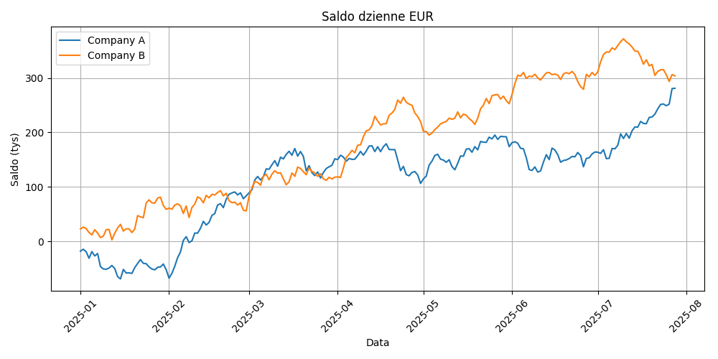
Firma | Waluta | Saldo końcowe
Company A | EUR | 281,096.06 €
Company A | PLN | 939267.5941352717
Company B | EUR | 303,813.03 €
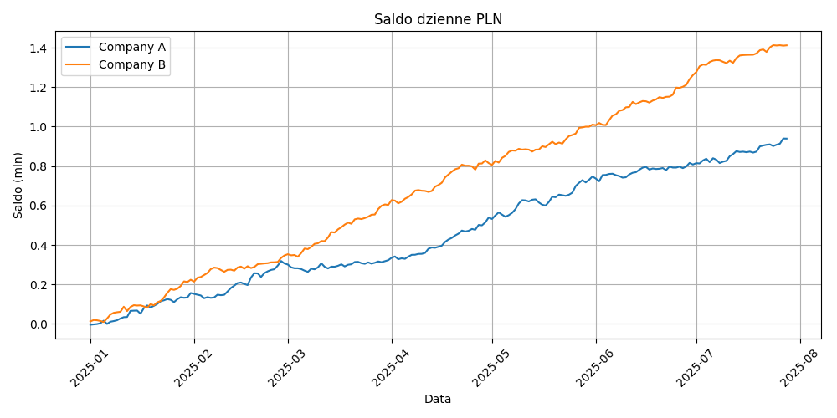
Company B | PLN | 1412208.455313947

